像面色彩均匀度
像面色彩均匀度 |  |  |  |  |  |  |  |  |  |  | 目录

在A、TL84、D65光源下拍灰卡，取5%像素采样框分析照片99%视场内中心与四周（8个位置，左上、左中、左下、中上、中下、右上、右中、右下）的R/G、R/B、B/G值，取四周最大和最小的R/G、R/B、B/G值比上中心R/G、R/B、B/G值

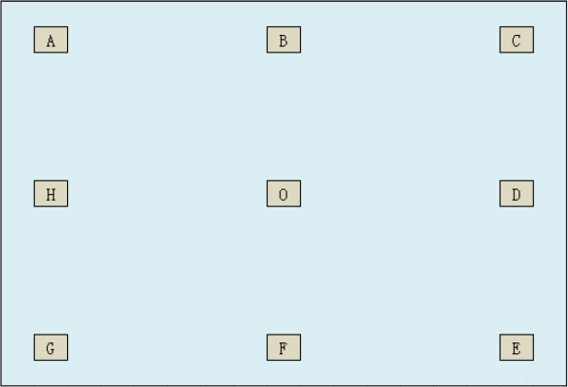

Standard: A光源：前置 0.725< MIN(R/G,B/G,R/B), MAX(R/G,B/G,R/B) <1.25 后置 0.8 < MIN(R/G,B/G,R/B), MAX(R/G,B/G,R/B) < 1.2 D65、TL84光源 前后置：0.85 < MIN(R/G,B/G,R/B), MAX(R/G,B/G,R/B) < 1.15

 |  |  | 前置 |  |  |  | 后置
Result: |  |  | #DIV/0! |  |  |  | #DIV/0!
前置摄像头
光源 | 项目 | 左上 | 左中 | 左下 | 中下 | 右下 | 右中 | 右上 | 中上 | 中心
A光源 | R
 | G
 | B
 | R/G | #DIV/0! | #DIV/0! | #DIV/0! | #DIV/0! | #DIV/0! | #DIV/0! | #DIV/0! | #DIV/0! | #DIV/0!
 | R/B | #DIV/0! | #DIV/0! | #DIV/0! | #DIV/0! | #DIV/0! | #DIV/0! | #DIV/0! | #DIV/0! | #DIV/0!
 | B/G | #DIV/0! | #DIV/0! | #DIV/0! | #DIV/0! | #DIV/0! | #DIV/0! | #DIV/0! | #DIV/0! | #DIV/0!
 | MIN(R/G) | #DIV/0! |  |  |  | MAX(R/G) | #DIV/0!
 | MIN(R/B) | #DIV/0! |  |  |  | MAX(R/B) | #DIV/0!
 | MIN(B/G) | #DIV/0! |  |  |  | MAX(B/G) | #DIV/0!
D65光源 | R
 | G
 | B
 | R/G | #DIV/0! | #DIV/0! | #DIV/0! | #DIV/0! | #DIV/0! | #DIV/0! | #DIV/0! | #DIV/0! | #DIV/0!
 | R/B | #DIV/0! | #DIV/0! | #DIV/0! | #DIV/0! | #DIV/0! | #DIV/0! | #DIV/0! | #DIV/0! | #DIV/0!
 | B/G | #DIV/0! | #DIV/0! | #DIV/0! | #DIV/0! | #DIV/0! | #DIV/0! | #DIV/0! | #DIV/0! | #DIV/0!
 | MIN(R/G) | #DIV/0! |  |  |  | MAX(R/G) | #DIV/0!
 | MIN(R/B) | #DIV/0! |  |  |  | MAX(R/B) | #DIV/0!
 | MIN(B/G) | #DIV/0! |  |  |  | MAX(B/G) | #DIV/0!
TL84光源 | R
 | G
 | B
 | R/G | #DIV/0! | #DIV/0! | #DIV/0! | #DIV/0! | #DIV/0! | #DIV/0! | #DIV/0! | #DIV/0! | #DIV/0!
 | R/B | #DIV/0! | #DIV/0! | #DIV/0! | #DIV/0! | #DIV/0! | #DIV/0! | #DIV/0! | #DIV/0! | #DIV/0!
 | B/G | #DIV/0! | #DIV/0! | #DIV/0! | #DIV/0! | #DIV/0! | #DIV/0! | #DIV/0! | #DIV/0! | #DIV/0!
 | MIN(R/G) | #DIV/0! |  |  |  | MAX(R/G) | #DIV/0!
 | MIN(R/B) | #DIV/0! |  |  |  | MAX(R/B) | #DIV/0!
 | MIN(B/G) | #DIV/0! |  |  |  | MAX(B/G) | #DIV/0!

后置摄像头
光源 | 项目 | 左上 | 左中 | 左下 | 中下 | 右下 | 右中 | 右上 | 中上 | 中心
A光源 | R
 | G
 | B
 | R/G | #DIV/0! | #DIV/0! | #DIV/0! | #DIV/0! | #DIV/0! | #DIV/0! | #DIV/0! | #DIV/0! | #DIV/0!
 | R/B | #DIV/0! | #DIV/0! | #DIV/0! | #DIV/0! | #DIV/0! | #DIV/0! | #DIV/0! | #DIV/0! | #DIV/0!
 | B/G | #DIV/0! | #DIV/0! | #DIV/0! | #DIV/0! | #DIV/0! | #DIV/0! | #DIV/0! | #DIV/0! | #DIV/0!
 | MIN(R/G) | #DIV/0! |  |  |  | MAX(R/G) | #DIV/0!
 | MIN(R/B) | #DIV/0! |  |  |  | MAX(R/B) | #DIV/0!
 | MIN(B/G) | #DIV/0! |  |  |  | MAX(B/G) | #DIV/0!
D65光源 | R
 | G
 | B
 | R/G | #DIV/0! | #DIV/0! | #DIV/0! | #DIV/0! | #DIV/0! | #DIV/0! | #DIV/0! | #DIV/0! | #DIV/0!
 | R/B | #DIV/0! | #DIV/0! | #DIV/0! | #DIV/0! | #DIV/0! | #DIV/0! | #DIV/0! | #DIV/0! | #DIV/0!
 | B/G | #DIV/0! | #DIV/0! | #DIV/0! | #DIV/0! | #DIV/0! | #DIV/0! | #DIV/0! | #DIV/0! | #DIV/0!
 | MIN(R/G) | #DIV/0! |  |  |  | MAX(R/G) | #DIV/0!
 | MIN(R/B) | #DIV/0! |  |  |  | MAX(R/B) | #DIV/0!
 | MIN(B/G) | #DIV/0! |  |  |  | MAX(B/G) | #DIV/0!
TL84光源 | R
 | G
 | B
 | R/G | #DIV/0! | #DIV/0! | #DIV/0! | #DIV/0! | #DIV/0! | #DIV/0! | #DIV/0! | #DIV/0! | #DIV/0!
 | R/B | #DIV/0! | #DIV/0! | #DIV/0! | #DIV/0! | #DIV/0! | #DIV/0! | #DIV/0! | #DIV/0! | #DIV/0!
 | B/G | #DIV/0! | #DIV/0! | #DIV/0! | #DIV/0! | #DIV/0! | #DIV/0! | #DIV/0! | #DIV/0! | #DIV/0!
 | MIN(R/G) | #DIV/0! |  |  |  | MAX(R/G) | #DIV/0!
 | MIN(R/B) | #DIV/0! |  |  |  | MAX(R/B) | #DIV/0!
 | MIN(B/G) | #DIV/0! |  |  |  | MAX(B/G) | #DIV/0!

